상품제안서
아이리버 도미노스틱 2.0 USB 8~128G | 상품코드: F21682

 |  |  |  |  |  |  | 02-412-0044 | www.easy1.co.kr
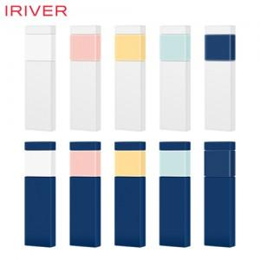

【상세/제작정보】

【인쇄/포장옵션】 | 레이저, 풀칼라 / 포장지포장

【공급단가】 | 수량 | 100~ | 300~ | 500~ | 1,000~ | 3,000~
*VAT별도 | 16G | 5,560원 | 5,470원 | 5,330원 | 5,230원 | 5,090원
 | 32G | 6,650원 | 6,540원 | 6,370원 | 6,260원 | 6,090원
 | 64G | 7,960원 | 7,830원 | 7,630원 | 7,490원 | 7,290원
 | 128G | 14,180원 | 13,940원 | 13,590원 | 13,350원 | 12,990원

【상품 URL】 | https://dev.easy1.co.kr:443/src/goods_detail.php?gdno=21682

